Декомпозиция
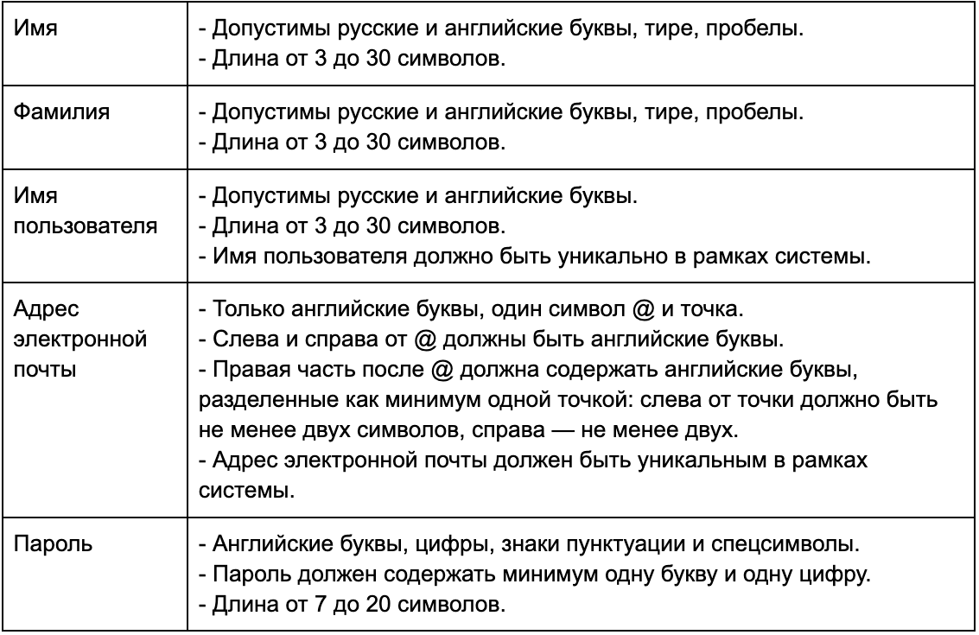
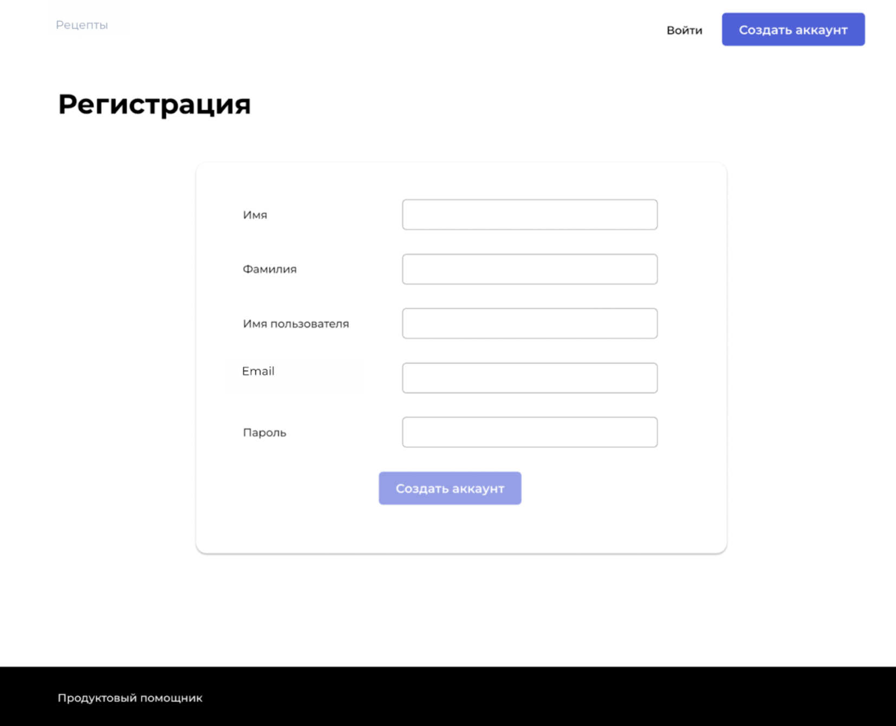
Декомпозиция
Основные объекты тестирования |  | Дальнейшая декомпозиция объектов тестирования
Внешний вид (верстка, интерфейс) шапки |  | Кнопка Рецепты - Расположение: Левый угол - Форма: Текст без обрамления - Цвет текста: Серый - Логика: Всегда активна. Переводит на главную страницу Кнопка Создать аккаунт - Расположение: Справа от кнопки Войти - Форма: Мягкий прямоугольник(края скругленные) - Цвет: Ярко-фиолетовый - Цвет текста: Белый - Выравнивание текста: по центру - Логика: Всегда активна. При нажатии ничего не происходит Кнопка Войти - Расположение: Слева от кнопки Создать аккаунт - Форма: Текст без обрамления - Цвет текста: Черный - Логика: Всегда активна. Переводит на форму авторизации
Внешний вид (верстка, интерфейс) формы |  | Текст Регистрация - Расположение: Под шапкой - Цвет и шрифт текста: Черный, жирный - Выравнивание текста: Слева, на одном уровне с кнопкой Рецепты - Логика: Некликабельный Форма регистрации: - Расположение: Под текстом Регистрация, выровнена по центру экрана - Форма: Тонкая серая линия в форме мягкий квадрат(края скругленные) - Цвет: Цвет фона (бесцветная) Поля ввода данных: - Наименования полей: Имя, Фамилия, Имя пользователя, Email, Пароль - Расположение наименований: Выравнены по левому краю формы с отступом - Цвет текста: Темно-серый - Расположение полей: Справа от наименований - Форма полей: Обрамлены тонкой серой линией по форме прямоугольник(края скругленные) - Цвет полей: Цвет фона (бесцветные) - Плейсхолдеры: отсутствуют - Логика полей: Текстовые поля для ввода, в стартовом состоянии пустые, при вводе данных в поле Пароль введенные символы маскируются точками Кнопка Создать аккаунт - Расположение: Под полями ввода данных, выровнена по центру формы - Форма: Мягкий прямоугольник(края скругленные) - Цвет: Светло-фиолетовый(неактивное состояние), Ярко-фиолетовый(активное состояние) - Цвет и шрифт текста: Белый, жирный - Выравнивание текста: По центру - Логика: В стартовом состоянии неактивна, после заполнения всех полей становится активной, при нажатии, если хотя бы одно поле заполнено некорректно, появляется сообщение обо всех ошибках, если всё заполнено корректно, нажатие переводит на страницу авторизации, и создается аккаунт
Ограничения полей ввода данных регистрации |  | Имя - Допустимые символы: Русские, латинские буквы, дефис, пробелы - Допустимая длина: 3-30 символов Фамилия - Допустимые символы: Русские, латинские буквы, дефис, пробелы - Допустимая длина: 3-30 символов Имя пользователя - Допустимые символы: Русские, латинские буквы - Допустимая длина: 3-30 символов - Требуется уникальность в рамках системы Emai - Допустимые символы: Латинские буквы, единственный знак @, точка - Требуевый шаблон: латинские буквы@латинские буквы(минимум 2).латинские буквы(минимум две) - Требуется уникальность в рамках системы Пароль - Допустимые символы: Латинские буквы, цифры, знаки препинания, спецсимволы - Допустимая длина: 7-20 символов - Минимум одна буква - Минимум одна цифра

 | Группировка тест-кейсов в тестовом наборе
 | Группа ТК | Внешний вид (верстка, интерфейс) шапки
 | Группа ТК | Внешний вид (верстка, интерфейс) формы
 | Группа ТК | Ограничения полей ввода данных регистрации (Успешная регистрация)
 | Группа ТК | Ограничения полей ввода данных регистрации (Проверка ошибок валидации поля Имя)
 | Группа ТК | Ограничения полей ввода данных регистрации (Проверка ошибок валидации поля Фамилия)
 | Группа ТК | Ограничения полей ввода данных регистрации (Проверка ошибок валидации поля Имя пользователя)
 | Группа ТК | Ограничения полей ввода данных регистрации (Проверка ошибок валидации поля Email)
 | Группа ТК | Ограничения полей ввода данных регистрации (Проверка ошибок валидации поля Пароль)

КЭ и ГЗ
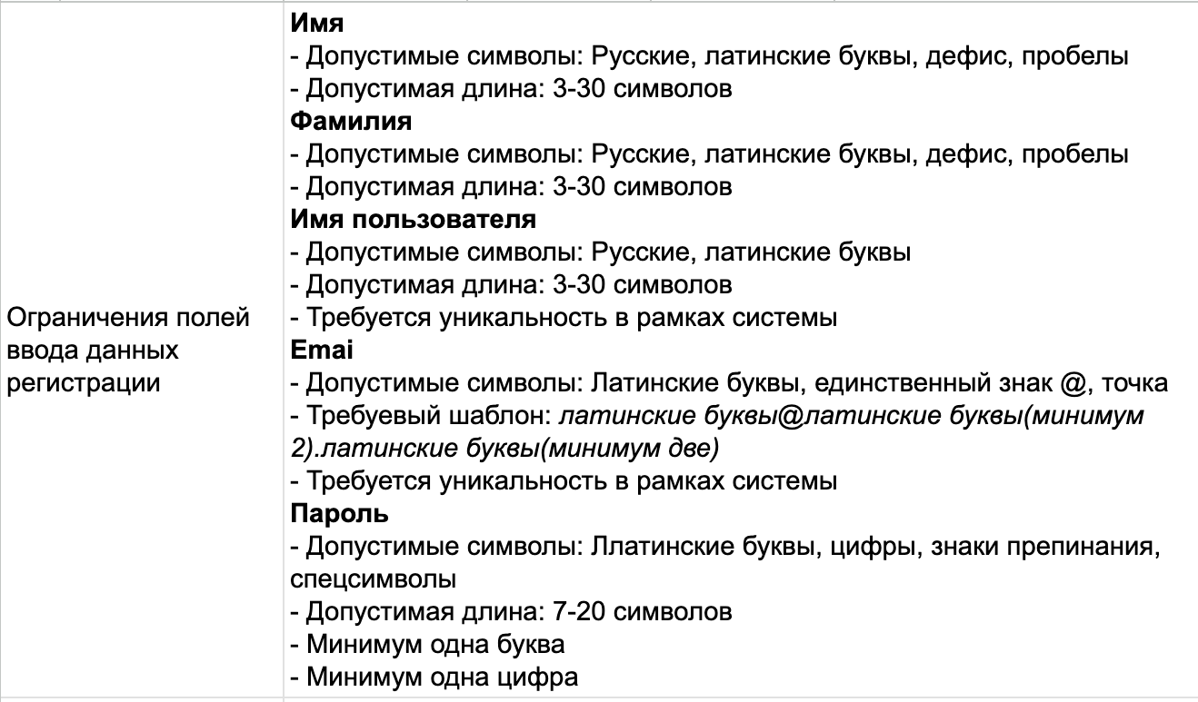

Выделение классов эквивалентности и граничных значений
Группа проверок | Название класса | Границы | Тестовые данные внутри класса | Тестовые данные на границах | Комментарий
Имя | Русские буквы |  | Фёдор
 | Латинские буквы |  | Annanna
 | Буквы и дефис |  | Анна-Мария
 | Буквы и пробел |  | Anna Maria
 | Кол-во символов 3-30 | 3, 30 | Воландеморт(11 символов) | Ия(2 символа), Ира(3 символа), Маша(4 символа), Анна Мария Кристинна Виктория(29 символов), Анна МарияКристина Виктория-Ия(30 символов), Анна Мария Кристина Виктория-Ия(31 символов)
 | Кол-во символов меньше 3 | 2 | И(1символ) | И(1 символ),Ия(2 символа), Ира(3 символа)
 | Кол-во символов больше 30 | 31 | Анна МарияКристина Виктория-ИяАнна МарияКристина Виктория-Ия(60 символов) | Анна МарияКристина Виктория-Ия(30 символов), Анна Мария Кристина Виктория-Ия(31 символов), Анна Мария Кристинна Виктория-Ия(32 символа)
 | Спецсимволы |  | @#% |  | 3 символа потому что можно словить ошибку по длине
 | Цифры |  | 532 |  | 3 символа потому что можно словить ошибку по длине
 | Пустое поле |  |  |  | оставить поле пустым
Фамилия | Русские буквы |  | Фёдоров
 | Латинские буквы |  | Grey
 | Буквы и дефис |  | Петров-Сидоров
 | Буквы и пробел |  | Иванова Сергеева
 | Кол-во символов 3-30 | 3, 30 | Макарова Ерёмина(16 символов) | Дё(2 символа), Ким(3 символа), Кени(4 символа), Дмитриева Кених Щербакова ким(29 символов), Дмитриева Кених Щербакова кимъ(30 символов), Дмитриева Кених Щербакова ким-ъ(31 символов)
 | Кол-во символов меньше 3 | 2 | И(1символ) | А(1 символ),Дё(2 символа), Ким(3 символа)
 | Кол-во символов больше 30 | 31 | Дмитриева Кених Щербакова кимъДмитриева Кених Щербакова кимъ(60 символов) | Дмитриева Кених Щербакова кимъ(30 символов), Дмитриева Кених Щербакова ким-ъ(31 символов), Дмитриева Кених Щербакова ким -ъ(32 символа)
 | Спецсимволы |  | @#% |  | 3 символа потому что можно словить ошибку по длине
 | Цифры |  | 532 |  | 3 символа потому что можно словить ошибку по длине
 | Пустое поле |  |  |  | оставить поле пустым
Имя пользователя | Русские буквы |  | Федя |  | можно считать, что тут заодно проверяется уникальность
 | Латинские буквы |  | Chachacha
 | Кол-во символов 3-30 | 3, 30 | Воландеморт(11 символов) | Ия(2 символа), Ира(3 символа), Маша(4 символа), АннаМарияКристиннаВикторияИра(29 символов), АннаМарияКристинаВикторияИяИра(30 символов), Анна Мария Кристина Виктория-Ия(31 символов)
 | Неуникальный для системы |  | Сущестующий |  | перед тестом создать пользователя с таким именем пользователя
 | Буквы и дефис |  | Анна-Мария
 | Буквы и пробел |  | Anna Maria
 | Кол-во символов меньше 3 | 2 | И(1символ) | И(1 символ),Ия(2 символа), Ира(3 символа)
 | Кол-во символов больше 30 | 31 | АннаМарияКристинаВикторияИяАннаМарияКристинаВикторияИяАааааа(60 символов) | Анна МарияКристина Виктория-Ия(30 символов), АннаМарияКристинаВикторияИяАнна(31 символов), АннаМарияКристиннаВикторияИяАнна(32 символа)
 | Спецсимволы |  | &№^ |  | 3 символа потому что можно словить ошибку по длине
 | Цифры |  | 908 |  | 3 символа потому что можно словить ошибку по длине
 | Пустое поле |  |  |  | оставить поле пустым
Адрес электронной почты латинские буквы@латинские буквы(минимум 2).латинские буквы(минимум две) | Корректный формат, все разрешенные символы |  | test@test.test
 | Разрешены 2 символа перед точкой |  | test@te.test
 | Разрешены 2 символа после точки |  | test@test.tt
 | Почта без @ |  | test.test
 | Почта без . |  | test@test
 | Меньше 2 символов после @ |  | test@t.test
 | Меньше 2 символов после . |  | test@test.t
 | Русские символы в почте |  | testтест@test.test
 | Пробельные символы в почте |  | te st@test.test
 | Несколько @ |  | test@test@test.test
 | Почта, уже занятая в системе |  | test_existing@test.test |  | перед тестом создать аккаунт с такой почтой
 | Пустое поле |  |  |  | оставить поле пустым
Пароль | Латинские буквы и одна цифра |  | asorpel0 |  | длина 9 (соблюдаем, чтобы не словить пересечение с другой ошибкой)
 | Цифры и одна буква |  | 23434565S
 | Знаки пунктуации с буквами и цифрами |  | 1234ASdf,. |  | длина 10
 | Спецсимволы с буквами и цифрами |  | 1234ASdf#$% |  | длина 11
 | Длина 7-20 |  | QwErTy123456(12 символов) | 12rt,.(6 символов), 123rt.#(7 символов), we87,%$2(8 символов), 1234dGkL@!&.34GH.%4(19 символов), 1234dGkL@!&.34GH.%44(20 символов), 1234dGkL@!&.34GH.%44q(21 символ)
 | Длина больше 20 | 21 | 1234dGkL@!&.34GH.%44q1234dGkL@!&.34GH.%44q (42 cимвола) | 1234dGkL@!&.34GH.%44(20 символов), 1234dGkL@!&.34GH.%44q(21 символ), 1234dGkL@!&.34GH.%44qw(22 символа)
 | Длина меньше 7 | 6 | 1q#(3 символа) | 2rt,.(5 символов), 12rt,.(6 символов), 12rt,.%(7 символов)
 | Пустое поле |  |  |  | оставить поле пустым
 | Цифры без латинских букв |  | 3780376489
 | Латинские буквы без цифр |  | aasfhfeqwrge
 | Латинские буквы, цифры и кириллица |  | 7289RsdПароль
 | Латинские буквы, цифры и пробел |  | 238371 lkdsls
Кнопка Создать аккаунт | Все поля корректно заполнены |  |  |  | Проверится комбинацией позитивных кейсов выше
 | Хотя бы одно поле заполнено некорректно |  |  |  | Проверится комбинацией позитивных с одним негативным кейсов выше

